Criticidad 2
Prueba Agil : Sprint 2

Resultados de Ejecucion : Criticidad del resultado

 | Identificador (ID) del caso de prueba | Iteracion #1 | Criticidad | Iteracion #2 | Criticidad
 | E1-HU1-2CA-CP1 | MAL | Medio | OK

 | E1-HU1-3CA-CP1 | MAL | Medio | OK

 | E1-HU2-1CA-CP1 | OK |  | OK

 | E1-HU2-2CA-CP1 | OK |  | OK

 | E1-HU2-3CA-CP1 | OK |  | OK

 | E1-HU2-4CA-CP1 | MAL | Baja | OK

 | 3E-2HU-1CA-CP1 | OK |  | OK

 | 3E-2HU-2CA-CP1 | OK |  | OK

 | 3E-2HU-3CA-CP1 | OK |  | OK

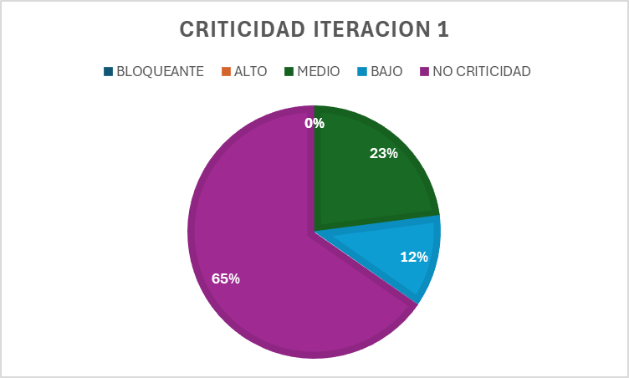
 |  |  |  |  |  | CRITICIDAD | PORCENTAJE
 |  |  |  |  |  | BLOQUEANTE | 0%
 |  |  |  |  |  | ALTO | 0%
 |  |  |  |  |  | MEDIO | 23%
 |  |  |  |  |  | BAJO | 12%
 |  |  |  |  |  | NO CRITICIDAD | 65%

